6
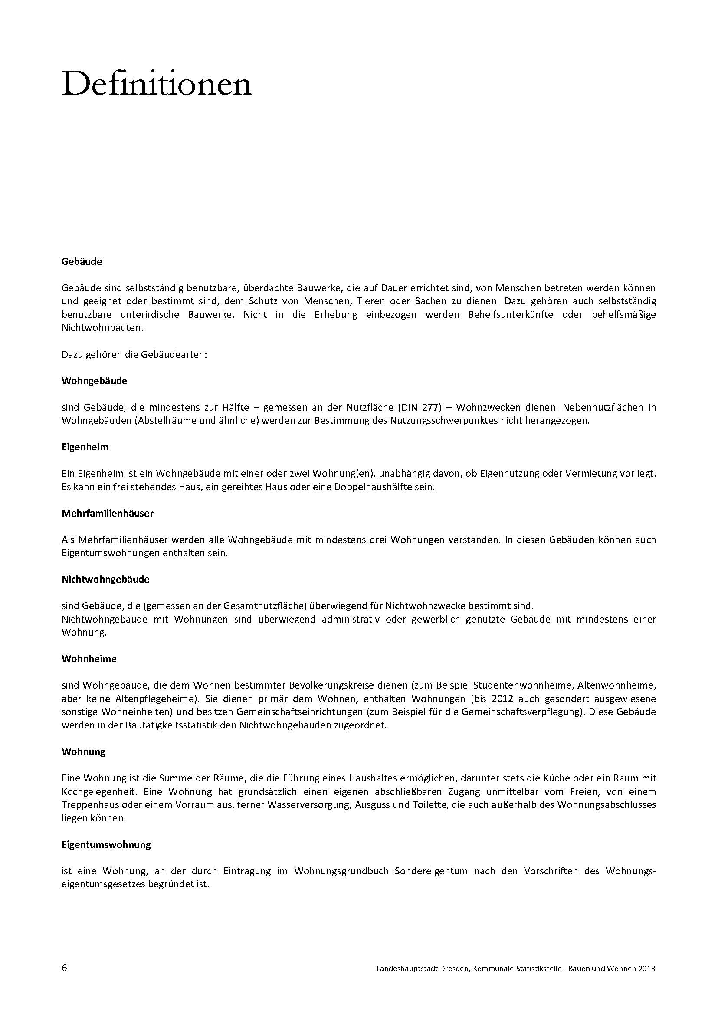
zurück

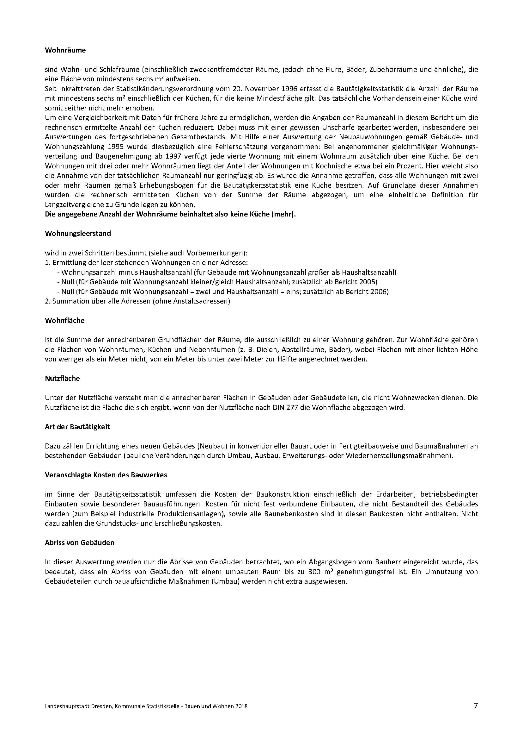

zurück

8
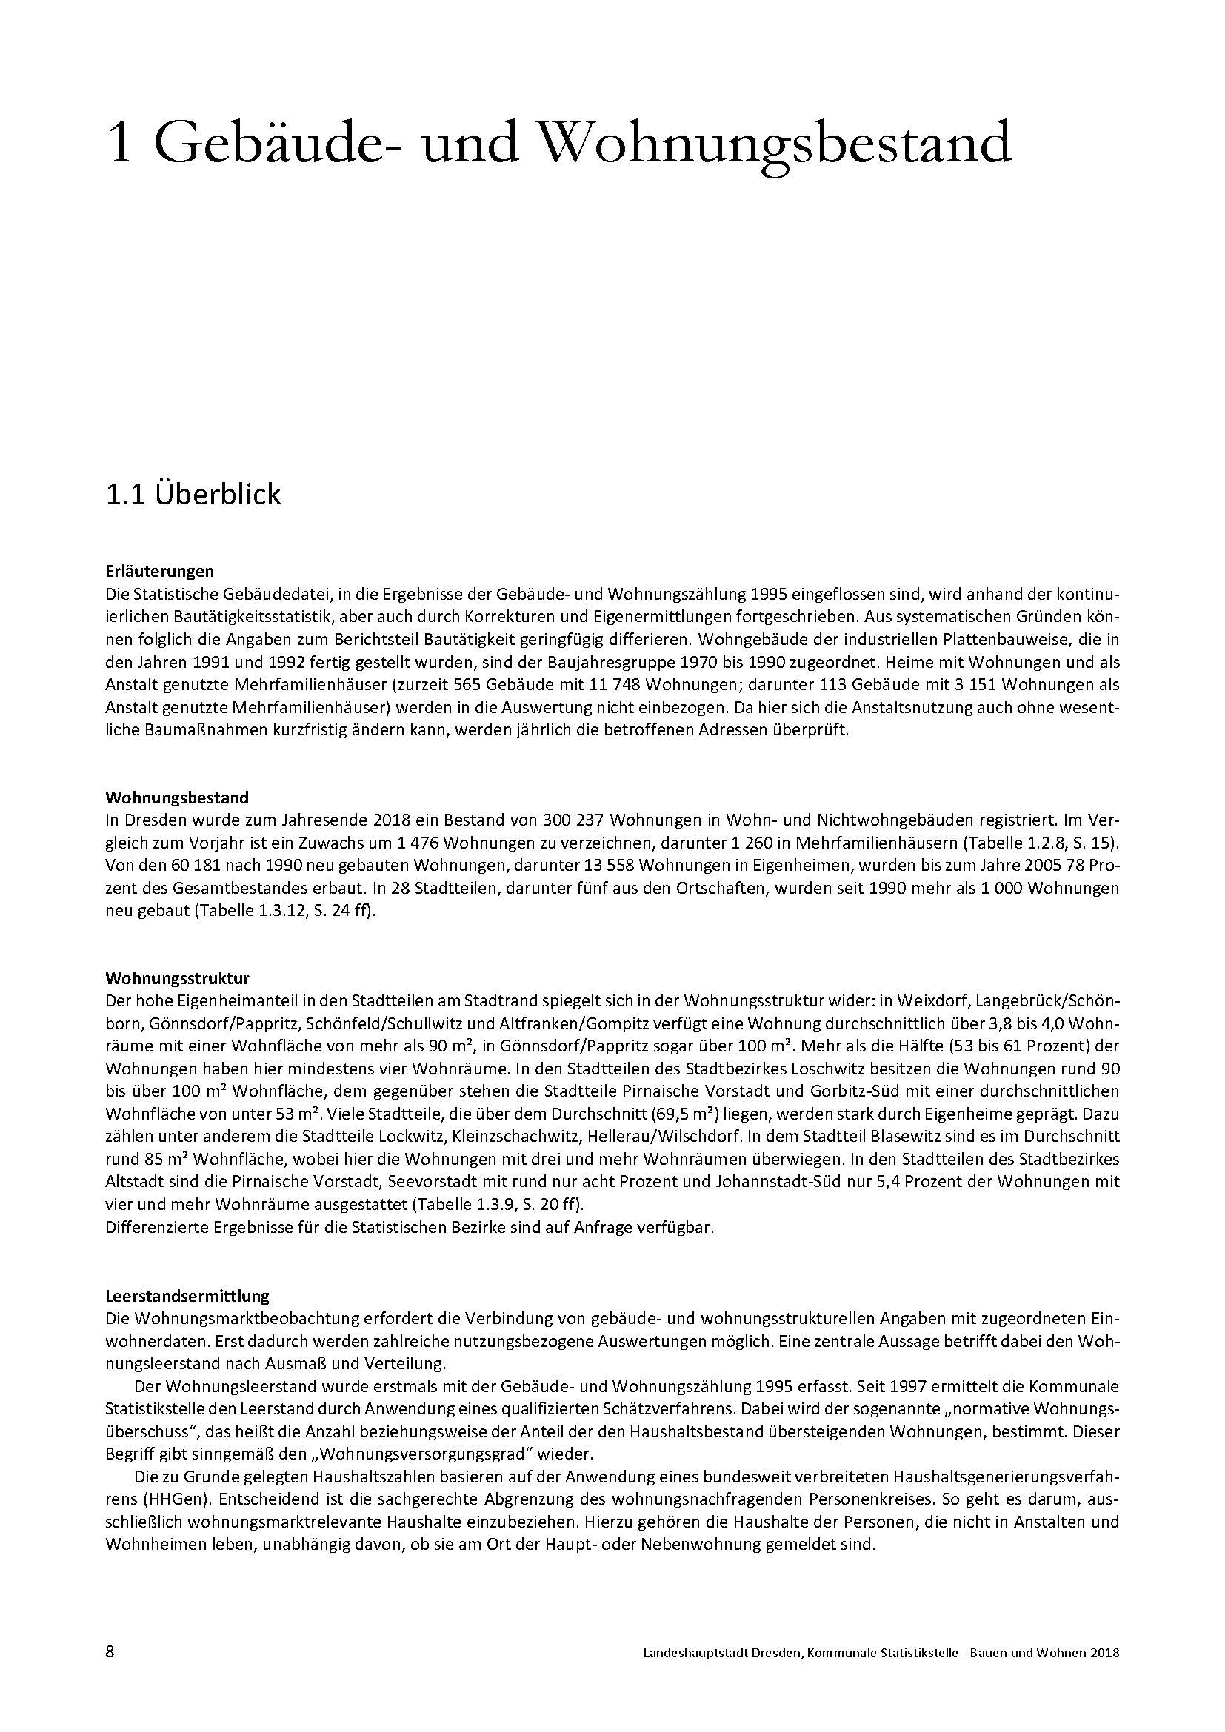
zurück

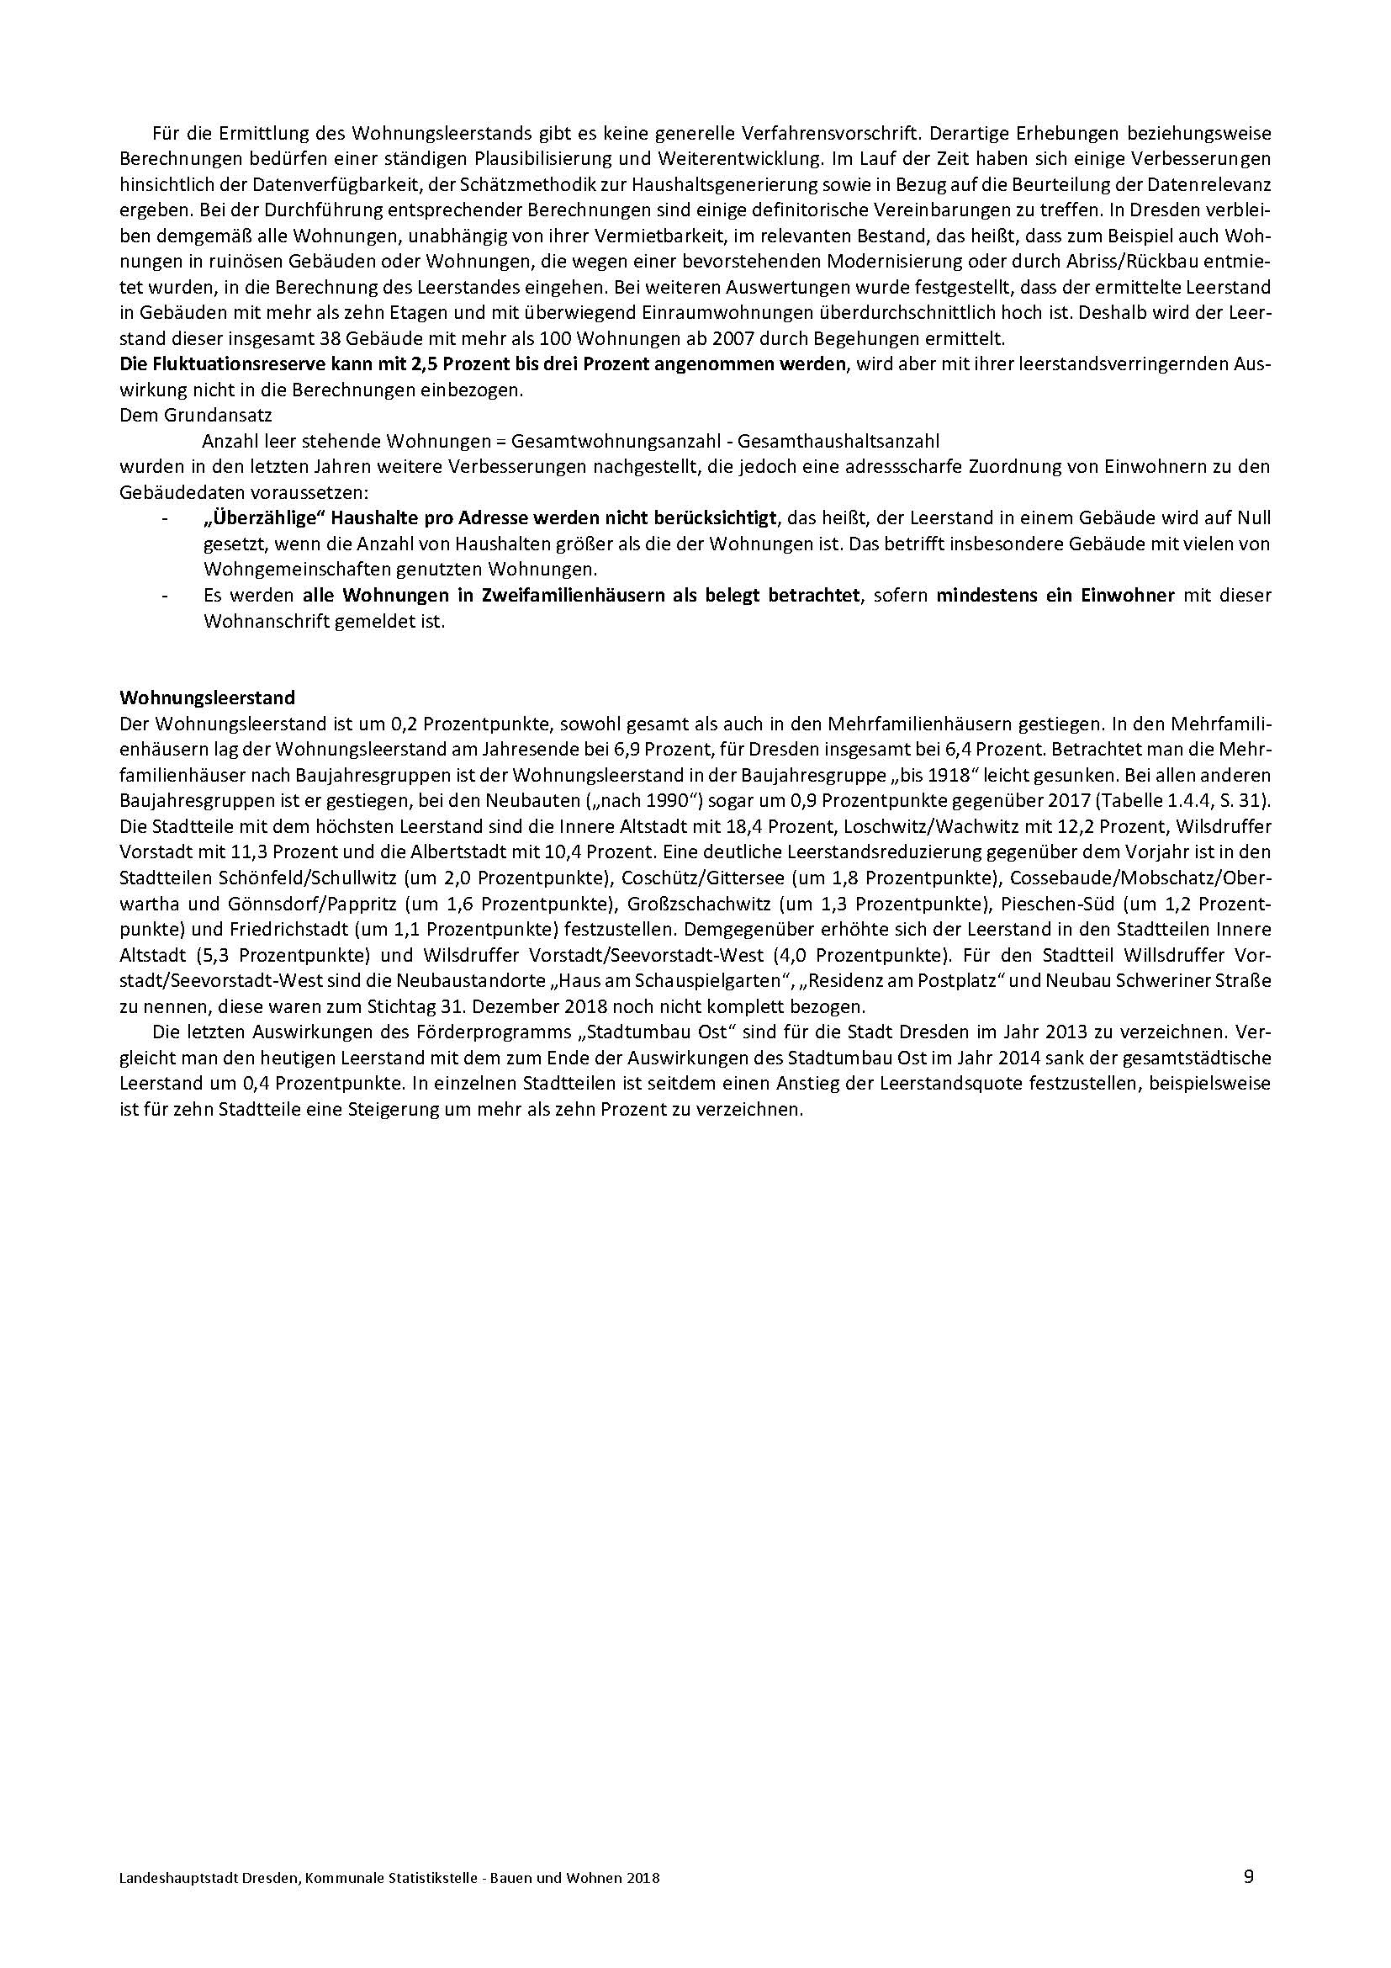

zurück

19
1.3.7 Wohnungen nach Raumanzahl und Baujahresgruppen 2018 |  |  |  |  |  |  |  | zurück

Stadt Baujahresgruppe | Wohnungen
 | insgesamt | davon mit ... Wohnraum/Wohnräume
 |  | 1 | 2 | 3 | 4 | 5 | 6 und mehr
Dresden insgesamt | 300237 | 30969 | 96411 | 106563 | 44339 | 14530 | 7425
bis 1918 | 81886 | 5835 | 29938 | 27201 | 12668 | 4101 | 2143
1919-1945 | 52339 | 2408 | 17779 | 19143 | 8525 | 2861 | 1623
1946-1969 | 39039 | 3758 | 14068 | 17081 | 3314 | 536 | 282
1970-1990 | 66792 | 13244 | 16453 | 25816 | 9169 | 1701 | 409
nach 1990 | 60181 | 5724 | 18173 | 17322 | 10663 | 5331 | 2968
 | anteilig bezogen auf die Gesamtwohnungsanzahl in Prozent
insgesamt | 100.0 | 10.3 | 32.1 | 35.5 | 14.8 | 4.8 | 2.5
bis 1918 | 27.3 | 1.9 | 10.0 | 9.1 | 4.2 | 1.4 | 0.7
1919-1945 | 17.4 | 0.8 | 5.9 | 6.4 | 2.8 | 1.0 | 0.5
1946-1969 | 13.0 | 1.3 | 4.7 | 5.7 | 1.1 | 0.2 | 0.1
1970-1990 | 22.2 | 4.4 | 5.5 | 8.6 | 3.1 | 0.6 | 0.1
nach 1990 | 20.0 | 1.9 | 6.1 | 5.8 | 3.6 | 1.8 | 1.0
 | anteilig bezogen auf die jeweilige Baujahresgruppe in Prozent
insgesamt | 100.0 | 10.8 | 33.3 | 35.6 | 14.0 | 4.3 | 2.1
bis 1918 | 100.0 | 7.1 | 36.6 | 33.2 | 15.5 | 5.0 | 2.6
1919-1945 | 100.0 | 4.6 | 34.0 | 36.6 | 16.3 | 5.5 | 3.1
1946-1969 | 100.0 | 9.6 | 36.0 | 43.8 | 8.5 | 1.4 | 0.7
1970-1990 | 100.0 | 19.8 | 24.6 | 38.7 | 13.7 | 2.5 | 0.6
nach 1990 | 100.0 | 9.5 | 30.2 | 28.8 | 17.7 | 8.9 | 4.9

1.3.8 Wohnungen nach Raumanzahl 2018 |  |  |  |  |  |  |  | zurück
1 Wohnraum | 30969
2 Wohnräume | 96411
3 Wohnräume | 106563
4 Wohnräume | 44339
5 Wohnräume | 14530
6 und mehr Wohnräume | 7425

Quelle: Kommunale Statistikstelle

22
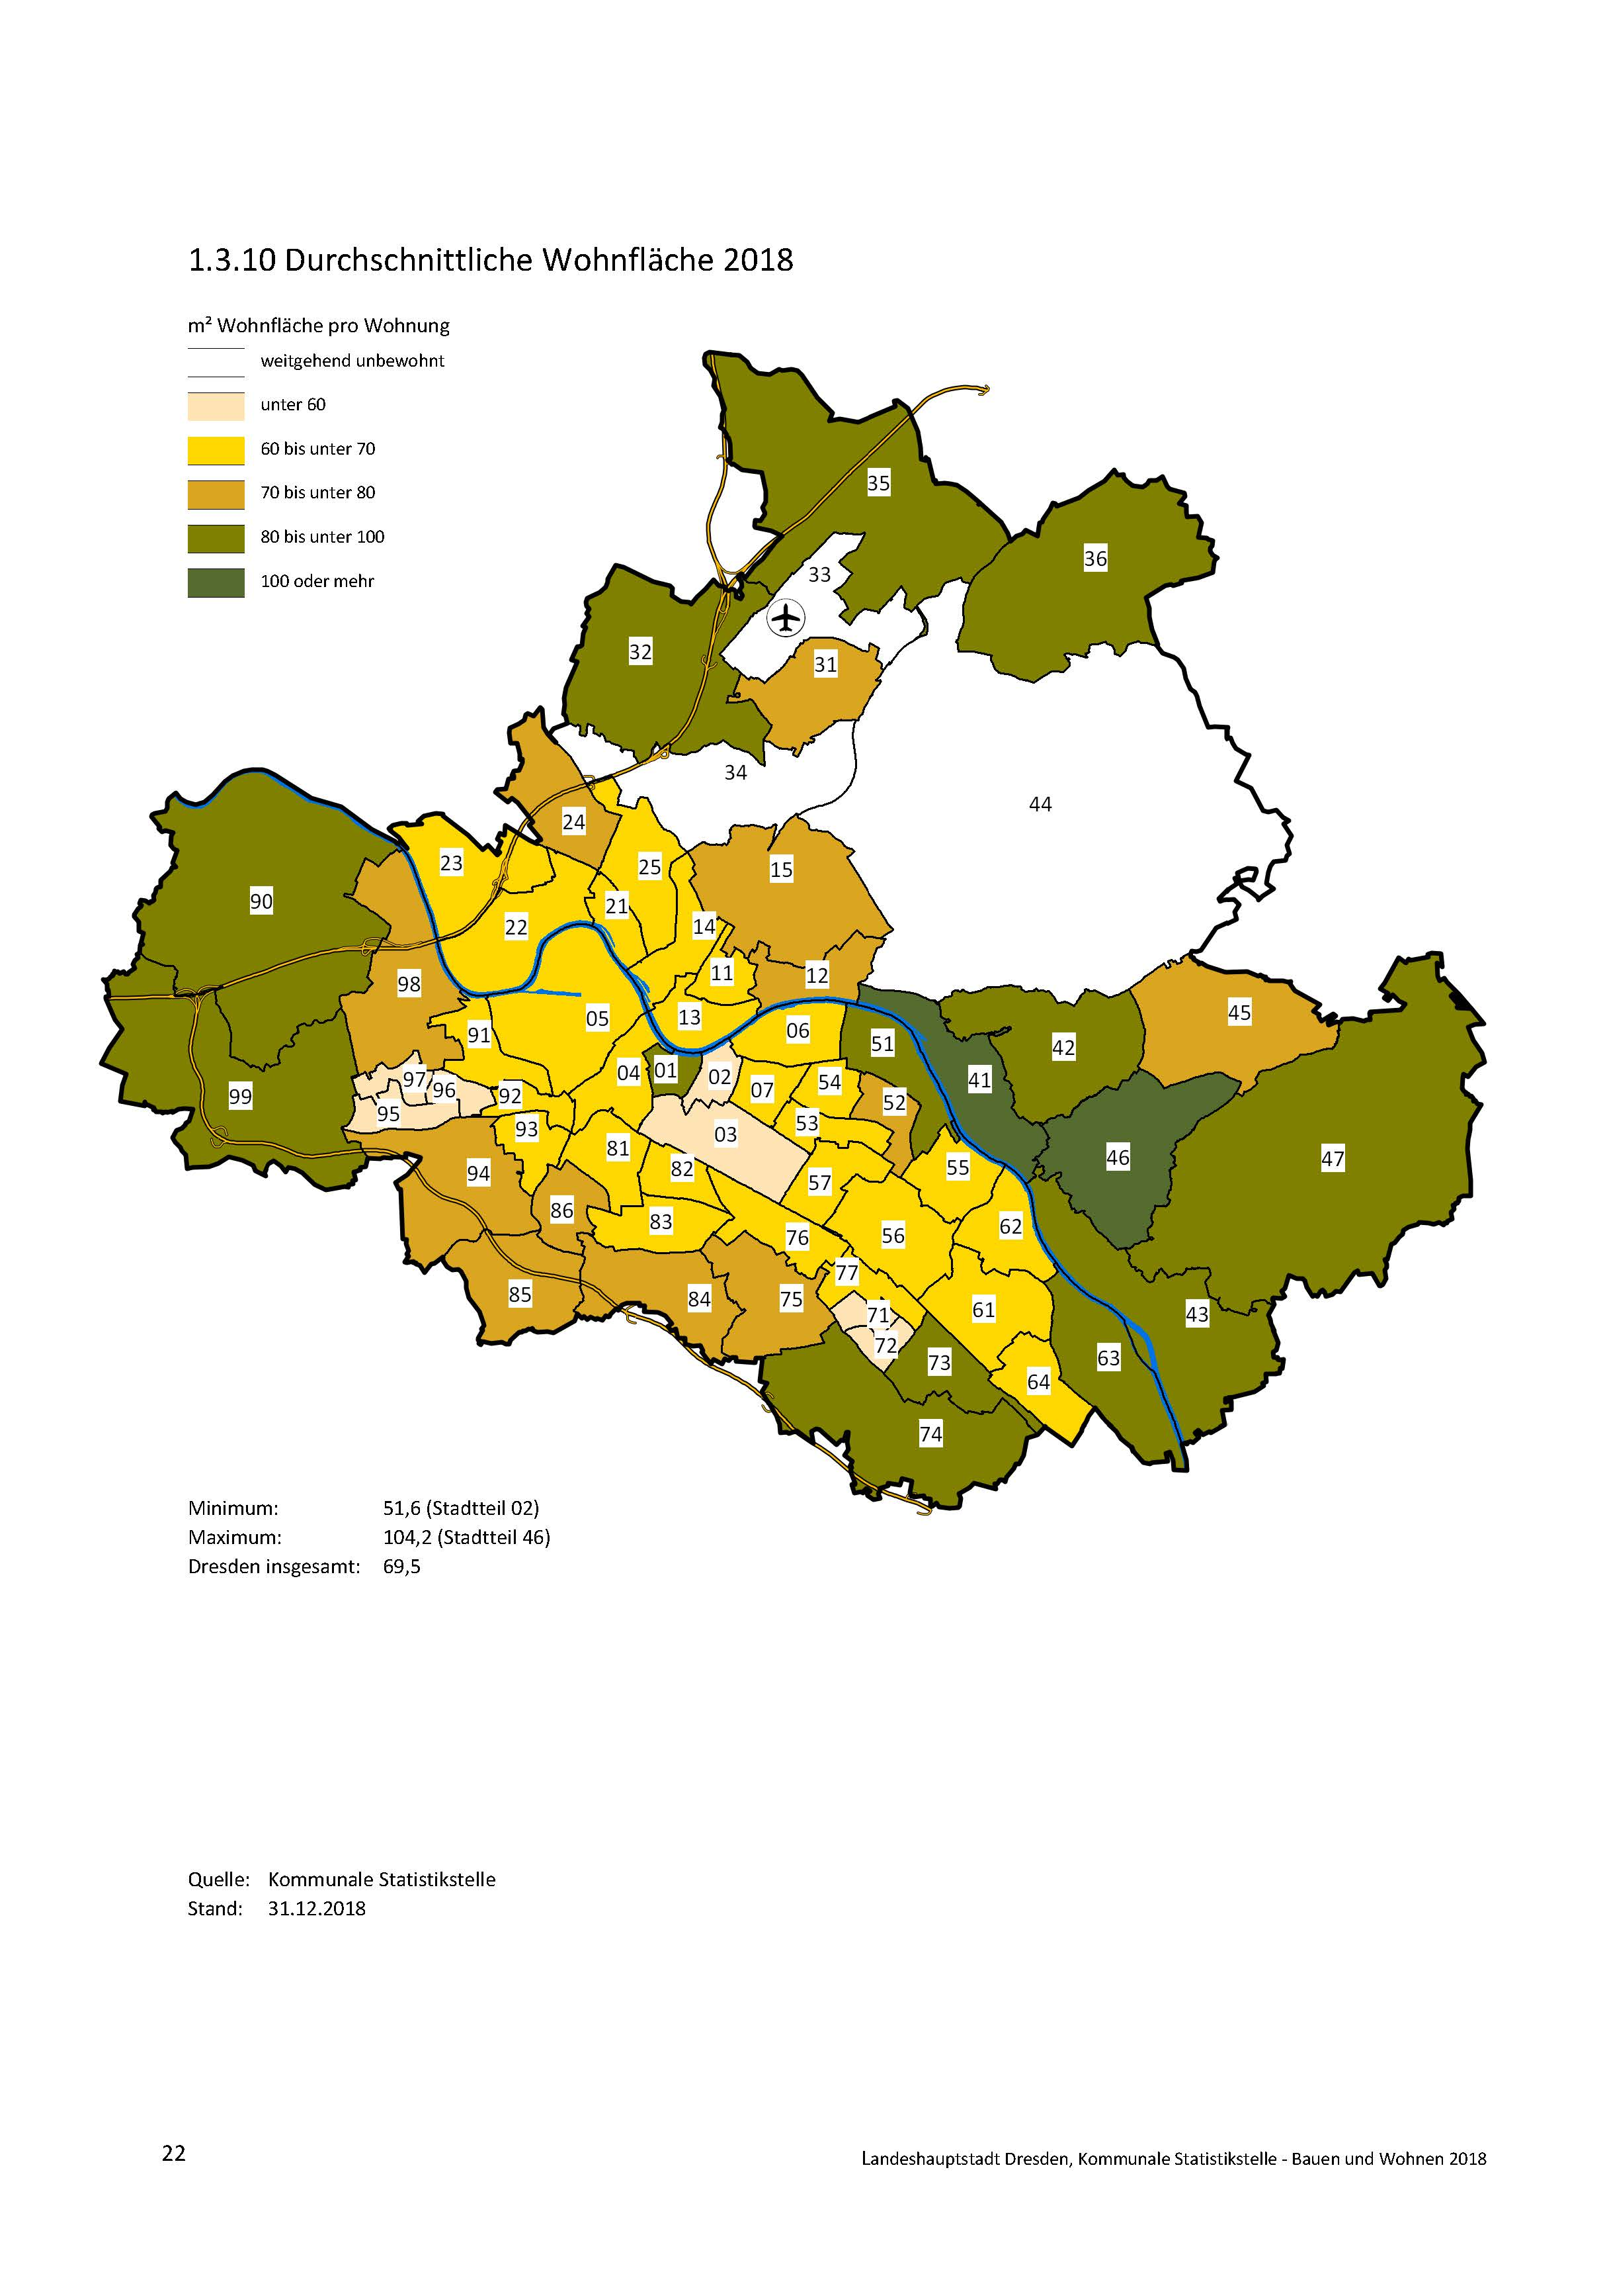
zurück

23
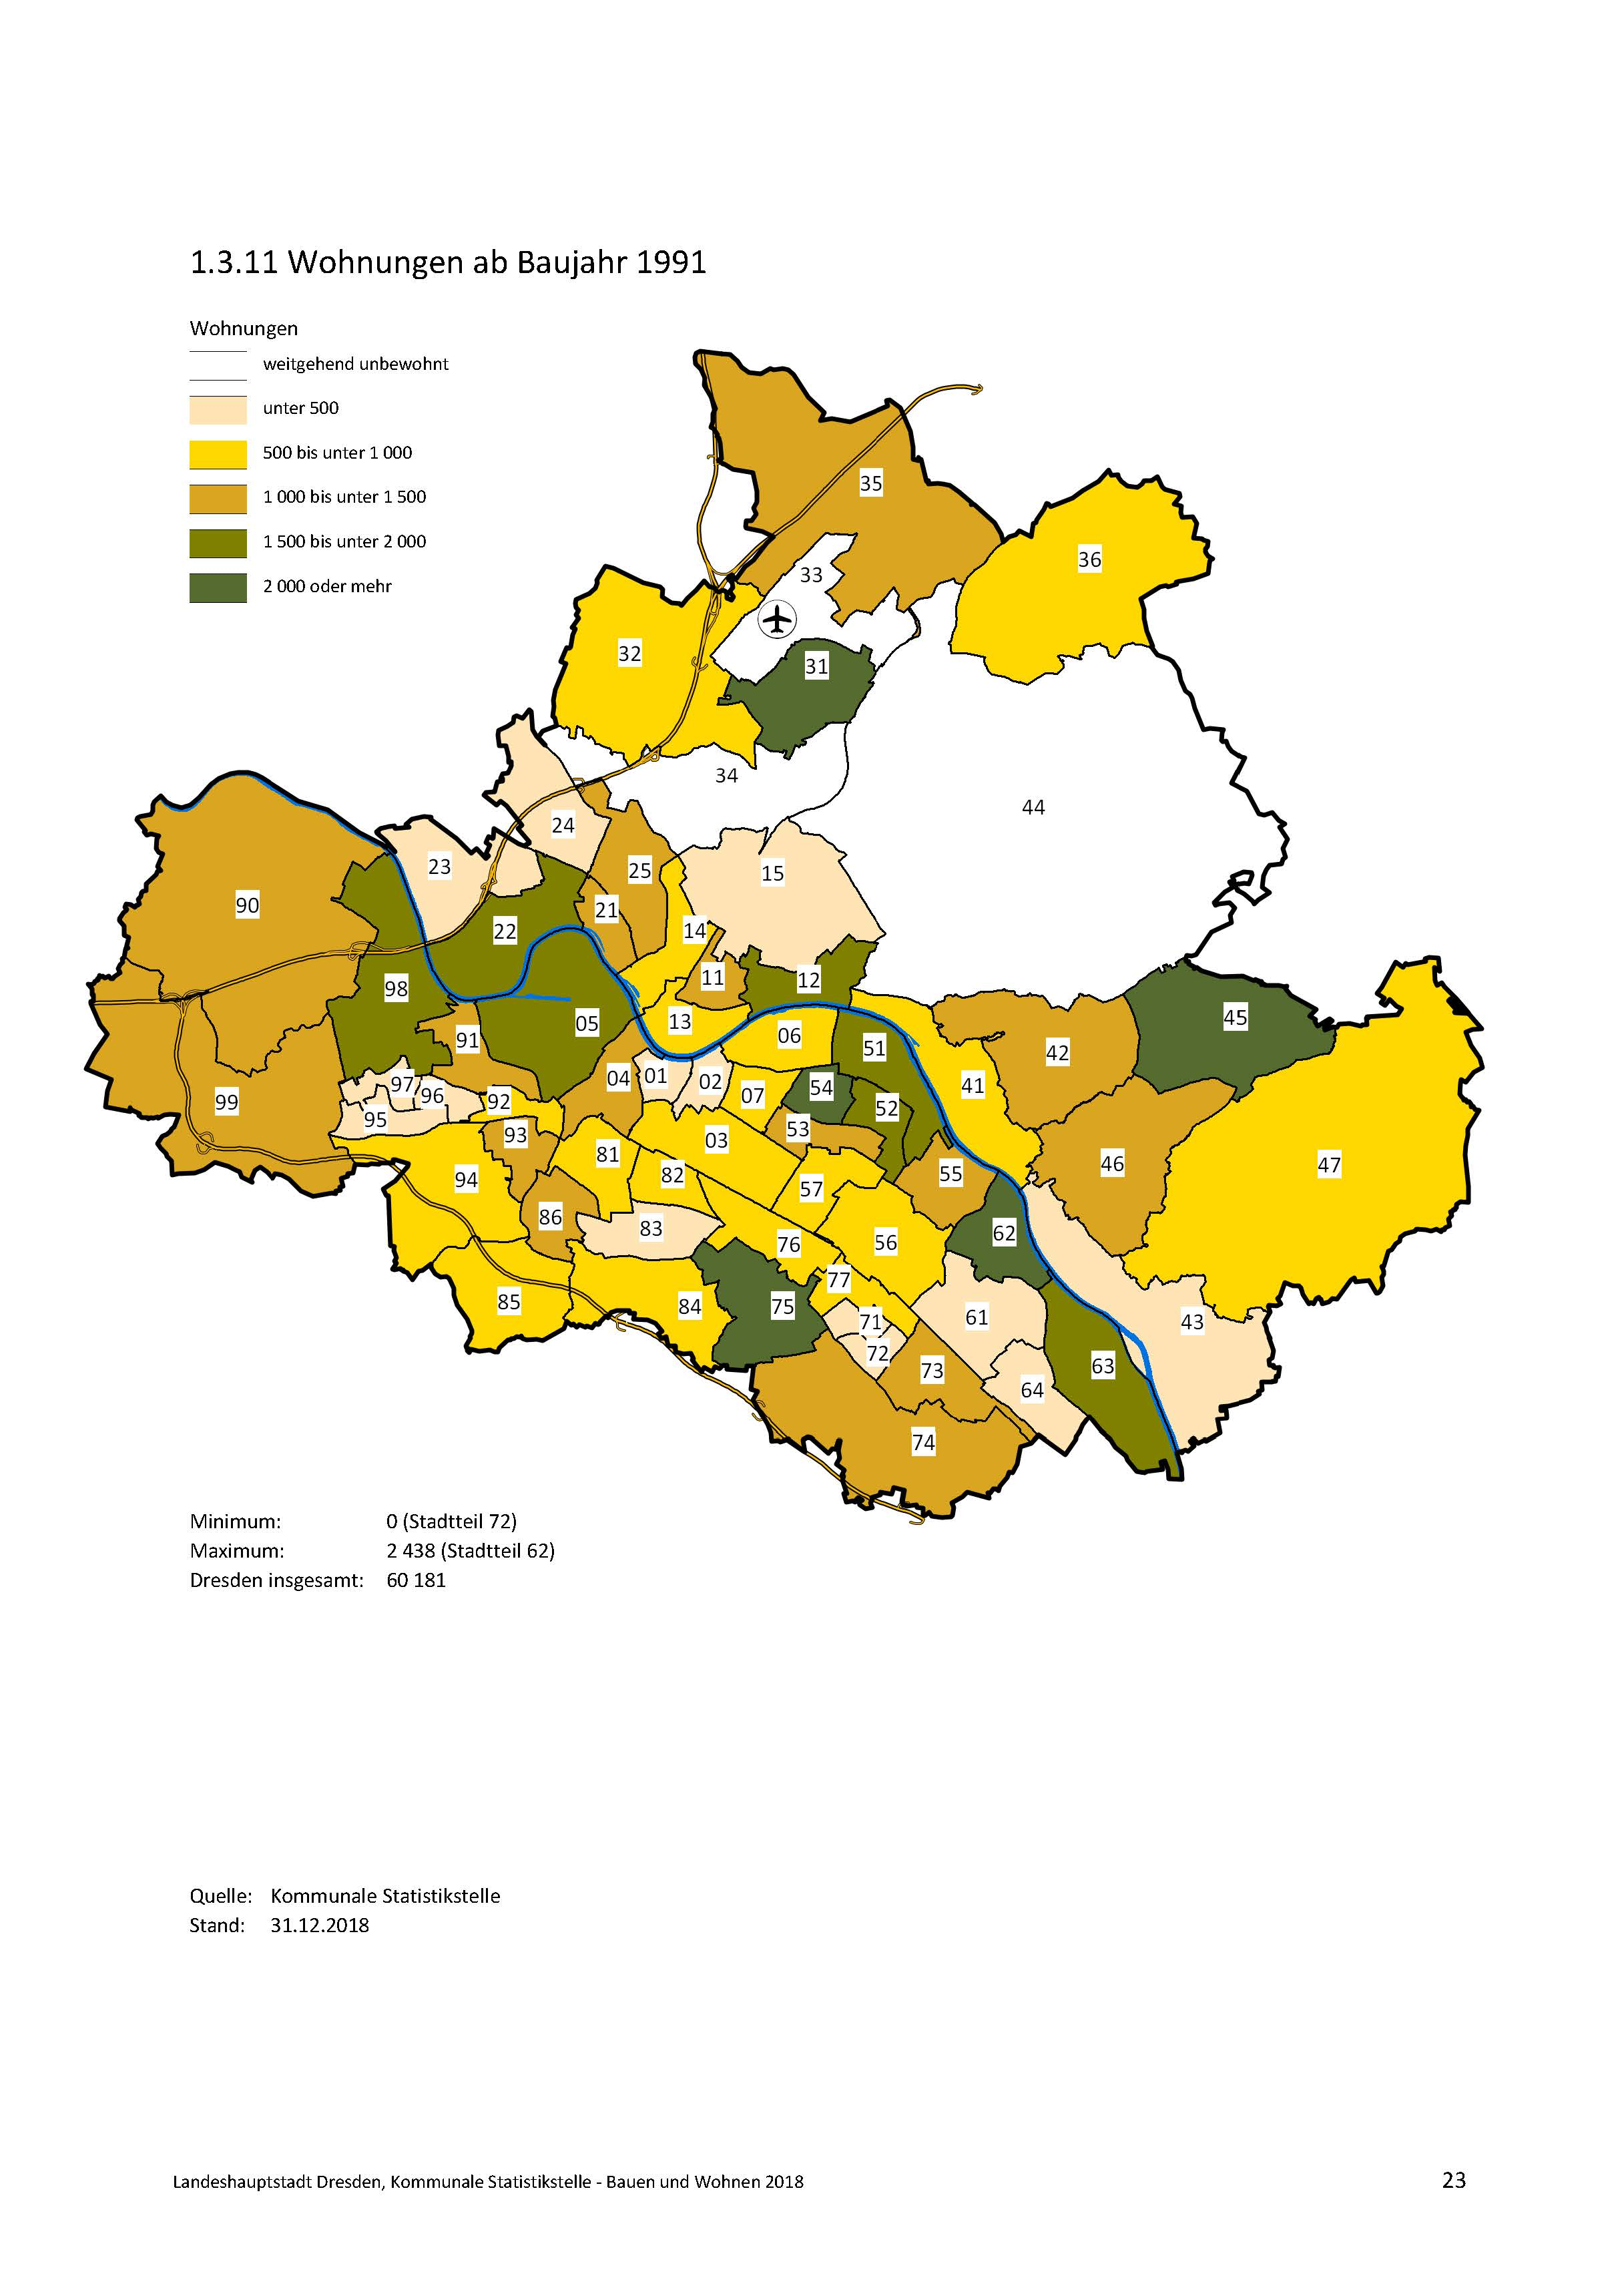
zurück

30
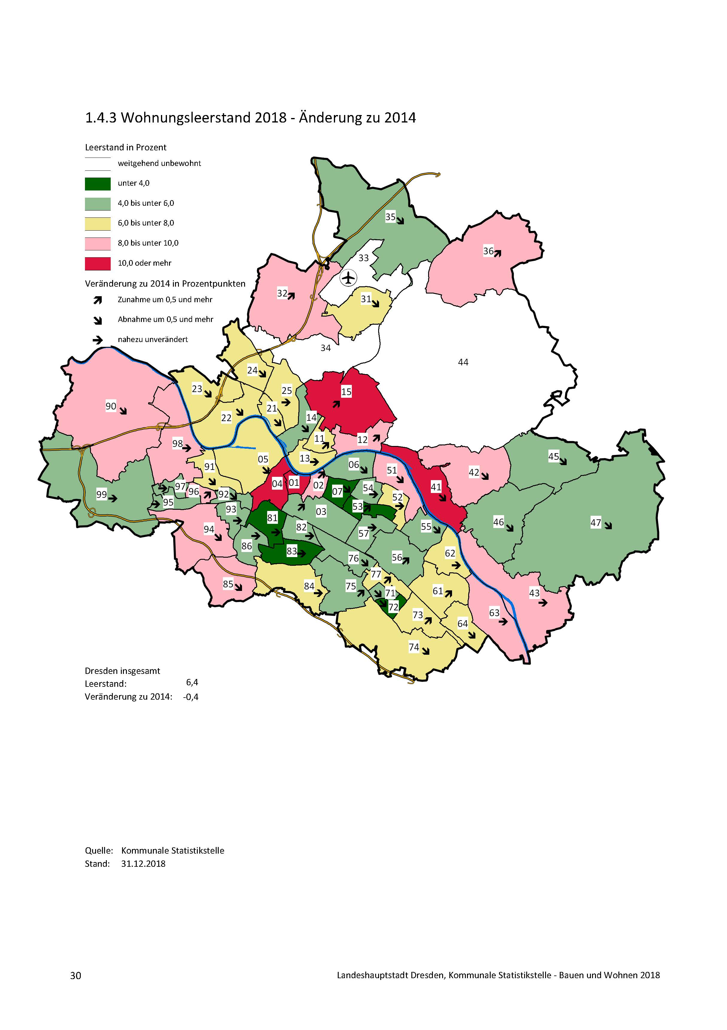
zurück

32
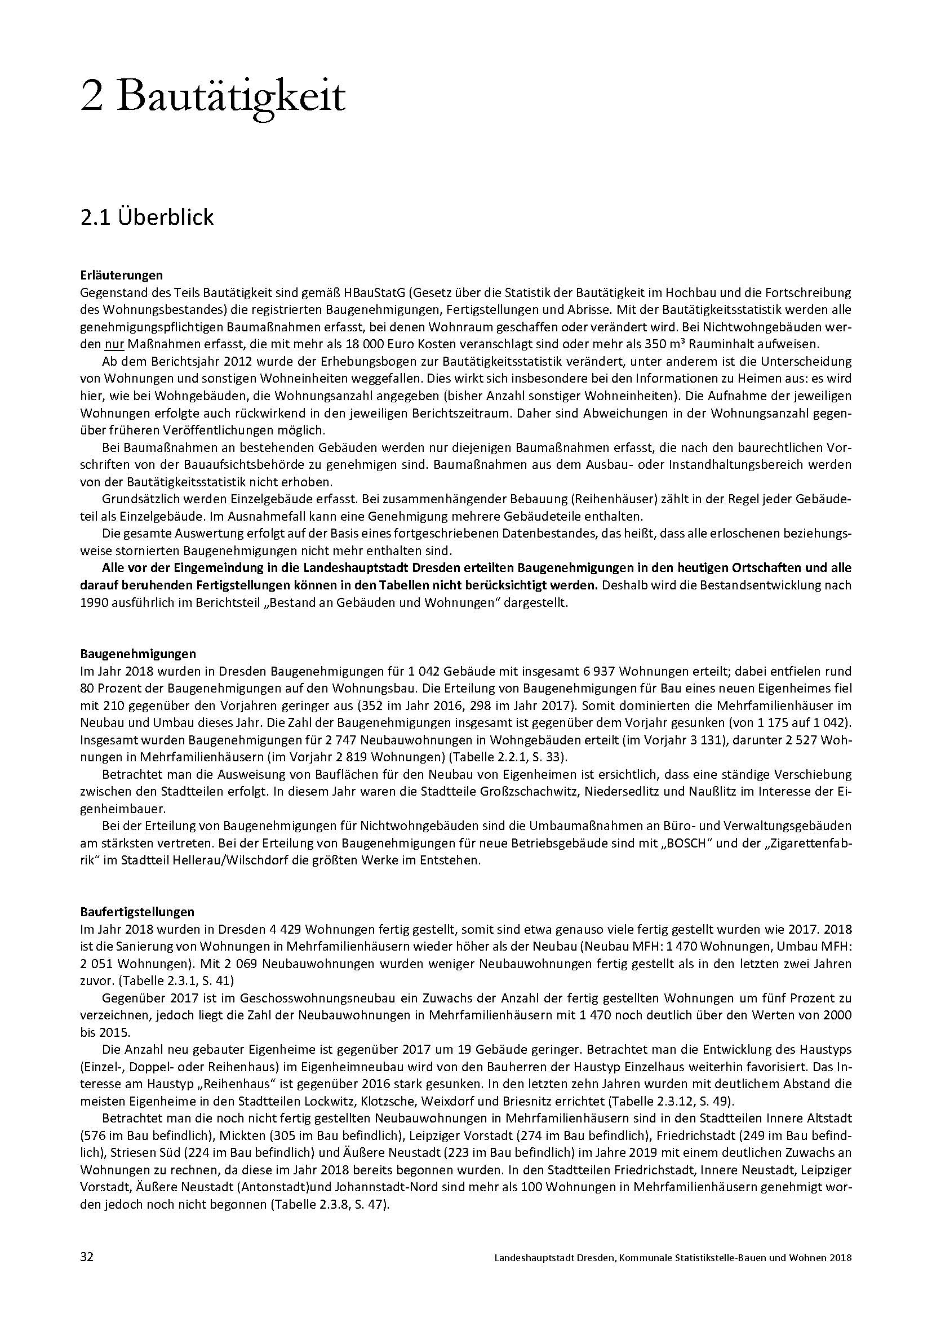
zurück

